상품제안서
장수학 손조각 방짜유기수저 2P (오동나무함, 보자기포장) | 상품코드: S12669

 |  |  |  |  |  |  | 02-713-8555 | www.synergygift.co.kr
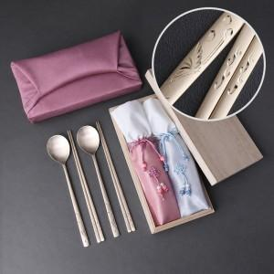

【상세/제작정보】 | <p><span style="font-size: 12pt;">*&nbsp;</span><span style="font-size: 12pt;">케이스 추가인쇄 고객센터로 문의해주세요!</span>​</p>

【인쇄/포장옵션】 | [숟가락] 숟가락레이저2곳, [케이스] 실크검정1도 / 보자기포장

【공급단가】 | 수량 | 20~ | 50~ | 100~ | 300~ | 500~
*VAT별도 | 단가 | 56,250원 | 55,350원 | 54,000원 | 52,650원 | 51,750원

【상품 URL】 | https://www.synergygift.co.kr:443/src/goods_detail.php?gdno=3437

